Каркасная стена
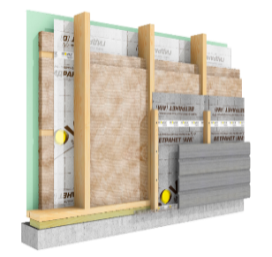
Калькулятор расчета системы "Изовер Каркасная Стена"
Базовая Каркасная Стена | Система (выберите из выпадающего списка) | Оптимальная
 | Исходные данные
 | Толщина утепления, мм (ввести вручную) | 250 |  |  |  |  |  |  | введите общую толщину утепления
 | Толщина (высота) стоек каркаса, мм (выберите из списка) | 200 |  |  |  |  |  |  | выберите из списка высоту стропил
 | Толщина доутепления, мм | 50 |  |  |  |  |  |  | доутепление считается автоматически
 | Площадь стены, м2 (ввести вручную) | 100 |  |  |  |  |  |  | введите площадь утепляемой зоны стены

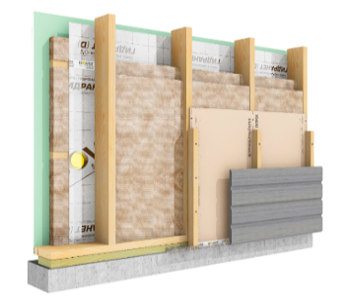
Оптимальная Каркасная Стена

 | Спецификация
 | Наименование материала | Расход | Ед. изм. | Толщина, мм | Кол-во | Ед. изм. | Цена | Стоимость | Кол-во | Ед. изм. | Цена | Стоимость
 |  |  |  |  | за ед. измерения |  |  |  | кратно упаковкам
 | Каркасная стена
 | Ветрозащитная плитная обшивка Vetonit (Gyproc) GTS-9 ветрозащитный (3 м2) | 1 | м2/м2 | 9.5 | 100 | м2 | 0.00р. | 0.00р. | 34 | шт. | 0.00р. | 0.00р.
(выберите из списка) | Vetonit (Isover) Каркас П34 565 мм | 1.05 | м2/м2 | 200 | 105 | м2 | 0.00р. | 0.00р. | 21 | м3 | 0.00р. | 0.00р.
 | Vetonit (Isover) Каркас П34 565 мм(доутепление) | 1.05 | м2/м2 | 50 | 105 | м2 | 0.00р. | 0.00р. | 6 | м3 | 0.00р. | 0.00р.
 | Паро-Гидроизоляция плленка Vetonit (Isover) Гидранет D рул.=70 м2) | 1.1 | м2/м2 | - | 110 | м2 | 0.00р. | 0.00р. | 2 | рул. | 0.00р. | 0.00р.
 | Скотч для герметизации стыков Vetonit (Isover) КЛ Паранет (рул.=20мп) | 1.1 | мп/м2 | - | 110 | мп | 0.00р. | 0.00р. | 6 | рул. | 0.00р. | 0.00р.
 | Клей-герметик для сборки силовых элементов каркаса vetonit hybrid universal | 0.1 | л/м2 | - | 10 | л | 0.00р. | 0.00р. | 20 | уп (0.5л) | 0.000р. | 0.00р.
 | Отделка ГСП Gyproc
(выберите из списка) | ГСП повышенной прочности влагостойкая Vetonit (Gyproc) АкваСтронг (3 м2) | 1 | м2/м2 | 15 | 100 | м2 | 0.00р. | 0.00р. | 34 | шт. | 0.00р. | 0.00р.
 | Финишная отделка
 | Грунтовка vetonit prim multi universal (10 л) | 0.2 | л/м2 | - | 20 | л | 0.00р. | 0.00р. | 2 | кан. | 0.00р. | 0
 | Шпаклёвка для стыков ГСП Vetonit (Gyproc) Superflot (20 кг) | 0.3 | кг/м2 | - | 30 | кг | 0.00р. | 0.00р. | 2 | меш. | 0.00р. | 0
 | Лента для стыков ГСП Vetonit (Gyproc) Marco PRO (рул.=50 мп) | 1.2 | мп/м2 | - | 120 | мп | 0.00р. | 0.00р. | 3 | рул. | 0.00р. | 0
 | Полимерная финишная шпаклёвка vetonit LR+ (20 кг) | 1.2 | кг/м2/мм | 3 | 360 | кг | 0.00р. | 0.00р. | 20 | вед. | 0.00р. | 0

 |  |  |  |  |  |  |  |  |  |  |  | без отделки | с отделкой
 |  |  |  |  |  |  |  |  | Итого (без отделки) |  |  | 0.00р. | 0.00р.
 |  |  |  |  |  |  |  |  | Скидка, % |  |  | 25
 |  |  |  |  |  |  |  |  | Сумма скидки |  |  | 0.00р. | 0.00р.
 |  |  |  |  |  |  |  | Итого с учетом скидки |  |  |  | 0.00р. | 0.00р.

